App
no | Issue | Description | Priority | Comment(김예건 사원) | MANGOSLAB
1 | 메모 불러오기시 이전 메모 내용 보임 | 메모 저장(1)후 다시 수정한다음 저장(2). 그리고 다시 불러오기 버튼을 누르면 첫번째 저장(1)한 메모의 Preview 가 보임 | A |  | ~6/22 까지 수정
2 | 텍스트 출력 이슈 | 텍스트 출력시 화면과 출력물의 위치가 다름 | A |  | 현상태 유지후 추후 업데이트
3 | Italic, Underline 등 Text Effect | 단어별로 Text effect 이 적용되도록 수정필요 | C |  | 일단 Bold 만 적용후 추후 업데이트
4 | 화면 깜빡임 이슈 | 상단 메뉴가 생길때 깜빡임 증상 해결 필요 | B |  | 수정가능방법 지속 검토필요
5 | 새창 생성 위치 이동 | 새창 생성시 이전창 위치와 겹치지않도록 몇 px 이동 | B |  | 쓰레드 방식으로 변경후 업데이트 | `
6 | 메모 작성 후 스크린샷 캡쳐시 동작 | 작성 또는 불러온 메모가 있는 경우 스크린샷을 찍으면 현재창의 background 로 설정되도록 변경 | A |  | ~6/22 까지 수정
7 | 윈도우 재시작시 자동 실행 | 윈도우 종료시 자동 저장후 재시작시 자동 실행 | A | 윈도우 재시작으로 할지, 프로그램 재시작으로 할지, 타이밍을 논의해야 함. | 구현에 필요한 일정 검토후 통보(~6/22)
8 | 하나의 프로세스만 생성 | 메모 추가시 프로세스가 아닌 쓰레드로 생성 | A |  | 구현에 필요한 일정 검토후 통보(~6/22)
9 | (Installer) 한글 O/S 에서 영문 문구로 나오고 있음 | 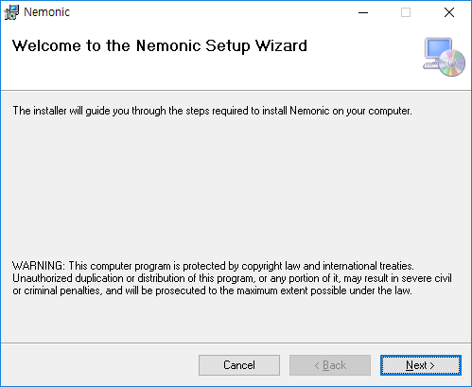 한글 O/S 에서 영문 문구가 나옴 | A | Installer 세팅에서 설정하고 Installer 프로젝트가 언어를 체크하지 않음 | ~6/22 까지 수정
10 | Code Signing 적용 | 설치 파일 및 실행파일, dll 파일 등에 인증서 적용 | A |  | ~6/22 까지 수정
11 | 신규 String 적용 | 한글/영문 검수완료된 String 적용 | C |  | ~6/22 까지 수정
12 | 메모 확장자 및 아이콘 변경 | .json 을 .nemo 로 변경하고 .nemo 확장자의 아이콘 변경 | B |  | ~6/22 까지 수정
13 | 템플릿 폴더 아이콘 이슈 | 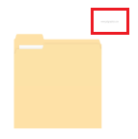 폴더 아이콘 우측상단에 작대기 표시 나옴 -> 조성호 실장님 확인必 | C |  | ~6/22 까지 수정
14 | 템플릿 카테고리 이름 수정 | 앱과 동일하게 카테고리 이름 설정 (Game, Calendar, Letter form, Lined paper, Memo, Symbols, Letters, Time tables, To do lists, Etc.) | C | 일단 파일이름 카테고리대로 생성. 검토필요. | ~6/22 까지 수정
15 | 상위 카테고리 이름 변경 | 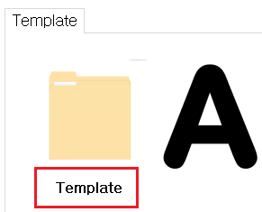 상위 카테고리로 가는 이름을 Template 이 아닌 Show all 로 변경 -> 조성호 실장님 확인必 | C |  | ~6/22 까지 수정
16 | 템플릿 로드 오류 | 80x104mm 템플릿 이미지 로드시 다른 사이즈로 적용됨 | A |  | ~6/22 까지 수정
17 | 옵션창 위치 이동 안됨 | 옵션창을 마우스로 위치 이동 가능하도록 설정 및 Top always(항상 위로 오는) 속성해제 | B |  | ~6/22 까지 수정
18 | 옵션창 끄기 방법 추가 | 옵션창이 떠있는 상태에서 ESC 누르면 옵션창이 꺼지도록 적용 | C |  | ~6/22 까지 수정
19 | 메모 저장 메시지 위치 오류 | 기본 사이즈 외의 사이즈에서 메모 저장시 메시지가 하단이 아닌 중간에 표시됨 | B |  | ~6/22 까지 수정
20 | 단축키 적용 안됨 | 텍스트가 포커스 되어있지않은 상태에서는 단축키가 먹히지않음 | A |  | ~6/22 까지 수정
21 | 저장된 메모 Preview 이슈 | 기본 사이즈 외의 사이즈에서 메모 저장시 Open memo - Preview 화면에서 빨간색 Background 가 보임 | A |  | ~6/22 까지 수정
22 | 텍스트 버튼 이슈 | 텍스트 버튼 클릭시 버튼에 현재 모드 표시해줄 수 있는 방법 고려(메모 사이즈나 점착면 변경처럼) -> 조성호 실장님 확인必 | C | 어떤 방법으로 표시할지 논의필요 | ~6/22 까지 수정
23 | 스크린샷 모드 창 크기 변경시 이슈 | 스크린샷 모드에서 창 변경후 마우스가 다른 윈도우로 포커스되면 창이 원래 사이즈로 돌아가버림 -> 다른 프로그램 창으로 포커스 아웃되더라도 변경된 크기는 유지되도록 수정필요 | A |  | ~6/22 까지 수정
24 | 윈도우 8.1 설치 이슈 | 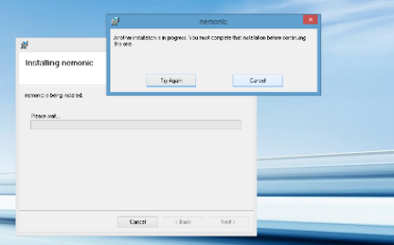 윈도우 8.1(32bit) 에서 설치시 에러 메시지 발생 | A | 이미지가 전혀 안보임 | ~6/22 까지 수정

